Задачи 1 и 2
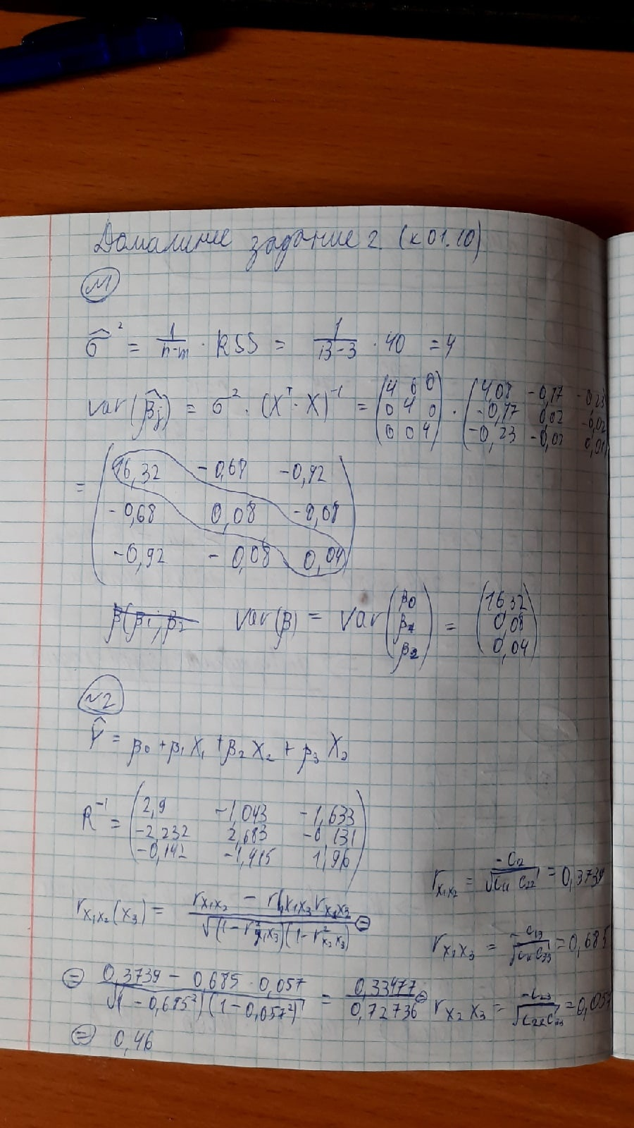

Стандартная форма модели
y = 1,988 + 1,22966 * x1
(0,47109) (0,07279)

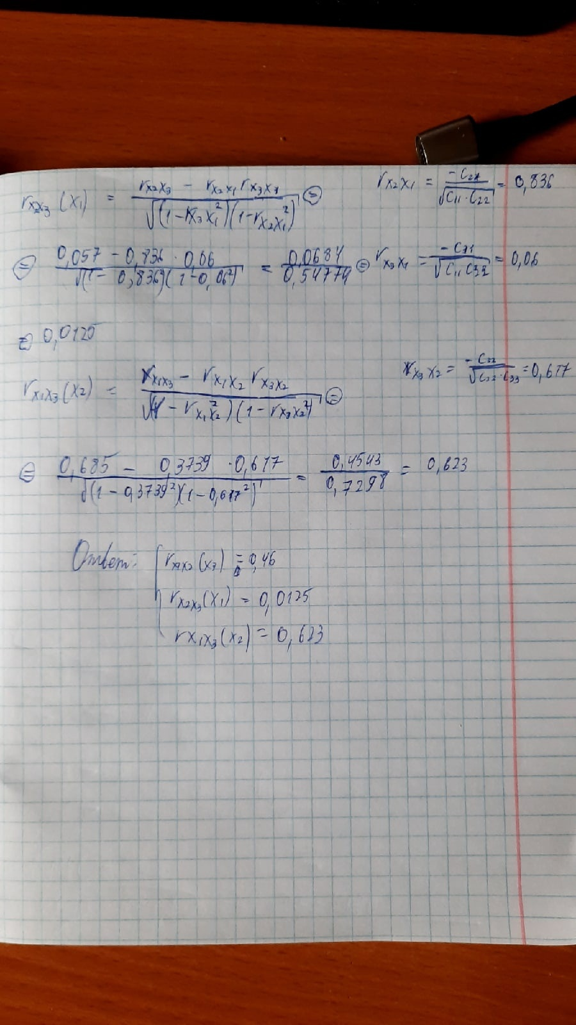
$$A=\frac{1}{n} \sum_{i=1}^{n}{\left|\frac{\left(y_{i }−y_{i}^{^}\right)}{y_{i}}\right|∗100\%}$$

